Пропозиція_товари
 |  |  |  |  |  |  |  | Додаток №1 до Запиту
Форма цінової пропозиції

(Назва Учасника), надає свою пропозицію щодо участі у закупівлі сувенірної продукції.
Відомості про підприємство |  |  |  |  |  | Повне найменування учасника – суб’єкта господарювання
 |  |  |  |  |  | Ідентифікаційний код за ЄДРПОУ або реєстраційний номер облікової картки платника податків
 |  |  |  |  |  | Реквізити (адреса - юридична та фактична, телефон, факс, телефон для контактів, e-mail, розрахунковий рахунок)
Відомості про особу (осіб), які уповноважені представляти інтереси Учасника |  |  |  |  |  | (Прізвище, ім’я, по батькові, посада, контактний телефон).
Учасники, які бажають взяти участь у закупівлі по ЛОТ №2, повинні обов’язково надати зразок термогорнятка. Всі фото, що надаються Учасником мають бути чіткими та кольоровими. Додатково потрібно надати пропозицію у форматі Excel для можливості більш детального аналізу фото. Пропозиція Учасника, який не надав взірець горнятка розглядатись не буде. Зразок буде повернуто після завершення закупівлі. Взірці приймаються за адресою: м. Київ, вул. Ділова, буд. 3, Національний Комітет Товариства Червоного Хреста України. Кінцева дата прийняття взірців 17.11.2025р. 18:00. Контакт: (096)776-54-49 Марина Гнилицька

№ п/п | Найменування | Технічні характеристики та опис |  |  |  | Кількість, шт. | Ціна, за одиницю, (з урахуванням всіх податків і зборів) * | Вартість, грн., (з урахуванням всіх податків і зборів) * | Умови оплати, % передплати /післяплати | Термін поставки товару, календарних днів

 |  | Запит** |  | Пропозиція( у разі повної відповідності тех.завданню потрібно вказати " Відповідно ТЗ", у разі відмінностей - прописати їх) |  |  |  |  | Пропозиція | Пропозиція
ЛОТ №1
1 | Браслет Sprint | Розміри: довжина 200-205 мм, ширина 12-15 мм, товщина 2-3 мм. Матеріал: силікон Колір: білий Брендування: Згідно візуалізації | 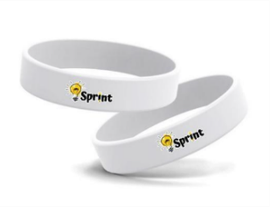 | у разі повної відповідності тех.завданню потрібно вказати " Відповідно ТЗ", у разі відмінностей - прописати їх |  | 200 |  | 0.00
2 | Браслет Life skills | Розміри: довжина 200-205 мм, ширина 12-15 мм, товщина 2-3 мм. Матеріал: силікон Колір: білий Брендування: Згідно візуалізації | 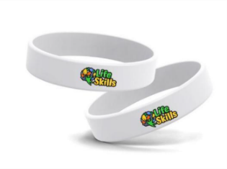 | у разі повної відповідності тех.завданню потрібно вказати " Відповідно ТЗ", у разі відмінностей - прописати їх |  | 200 |  | 0.00
3 | Браслет YABC | Розміри: довжина 200-205 мм, ширина 12-15 мм, товщина 2-3 мм. Матеріал: силікон Колір: білий Брендування: Згідно візуалізації | 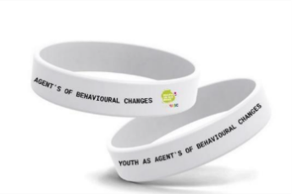 | у разі повної відповідності тех.завданню потрібно вказати " Відповідно ТЗ", у разі відмінностей - прописати їх |  | 200 |  | 0.00
4 | Браслет Сonflict management | Розміри: довжина 200-205 мм, ширина 12-15 мм, товщина 2-3 мм. Матеріал: силікон Колір: білий Брендування: Згідно візуалізації | 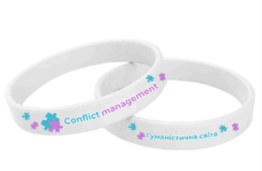 | у разі повної відповідності тех.завданню потрібно вказати " Відповідно ТЗ", у разі відмінностей - прописати їх |  | 200 |  | 0.00
5 | Браслет Humanitarian education | Розміри: довжина 200-205 мм, ширина 12-15 мм, товщина 2-3 мм. Матеріал: силікон Колір: білий Брендування: Згідно візуалізації |  | у разі повної відповідності тех.завданню потрібно вказати " Відповідно ТЗ", у разі відмінностей - прописати їх |  | 200 |  | 0.00
6 | Стрічка для бейджу Sprint | Розміри: Довжина стрічки: 90 см (у розгорнутому вигляді). Ширина стрічки: 20 мм. Матеріал: поліестер Білий колір як основний фон. Друк: сублімаційний 4+4 Фурнітура: Карабін: металевий, сріблястого кольору, для кріплення бейджу. Пластикова застібка (фастекс): білого кольору | 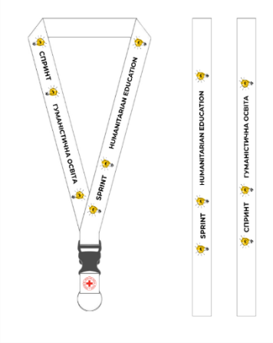 Зображено приклад друку, фурнітура має бути згідно тех.завдання | у разі повної відповідності тех.завданню потрібно вказати " Відповідно ТЗ", у разі відмінностей - прописати їх |  | 35 |  | 0.00
7 | Стрічка для бейджу LIFE SKILLS | Розміри: Довжина стрічки: 90 см (у розгорнутому вигляді). Ширина стрічки: 20 мм. Матеріал: поліестер Білий колір як основний фон. Друк: сублімаційний 4+4 Фурнітура: Карабін: металевий, сріблястого кольору, для кріплення бейджу. Пластикова застібка (фастекс): білого кольору | 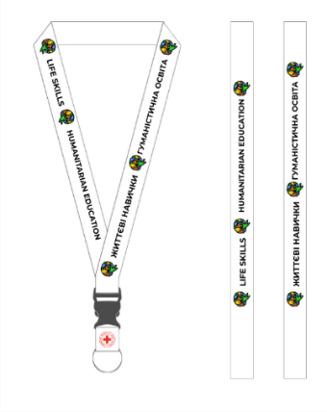 Зображено приклад друку, фурнітура має бути згідно тех.завдання | у разі повної відповідності тех.завданню потрібно вказати " Відповідно ТЗ", у разі відмінностей - прописати їх |  | 40 |  | 0.00
8 | Стрічка для бейджу YABC | Розміри: Довжина стрічки: 90 см (у розгорнутому вигляді). Ширина стрічки: 20 мм. Матеріал: поліестер Білий колір як основний фон. Друк: сублімаційний 4+4 Фурнітура: Карабін: металевий, сріблястого кольору, для кріплення бейджу. Пластикова застібка (фастекс): білого кольору | 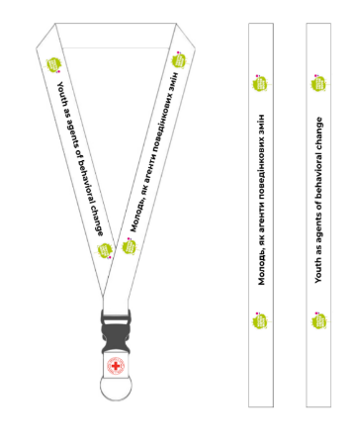 Зображено приклад друку, фурнітура має бути згідно тех.завдання | у разі повної відповідності тех.завданню потрібно вказати " Відповідно ТЗ", у разі відмінностей - прописати їх |  | 25 |  | 0.00
9 | Стрічка для бейджу CONFLICT MANAGEMENT | Розміри: Довжина стрічки: 90 см (у розгорнутому вигляді). Ширина стрічки: 20 мм. Матеріал: поліестер Білий колір як основний фон. Друк: сублімаційний 4+4 Фурнітура: Карабін: металевий, сріблястого кольору, для кріплення бейджу. Пластикова застібка (фастекс): білого кольору | 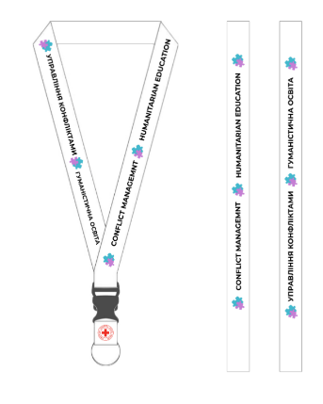 Зображено приклад друку, фурнітура має бути згідно тех.завдання | у разі повної відповідності тех.завданню потрібно вказати " Відповідно ТЗ", у разі відмінностей - прописати їх |  | 40 |  | 0.00
Всього вартість пропозиції по ЛОТ №1, грн* |  |  |  |  |  |  | 0.00
ЛОТ №2
1 | Павербанк Sprint | Ємність: 20000 mAh Потужність: від 18 Вт Колір корпусу: білий Нанесення логотипу:УФ друк згідно візуалізації | 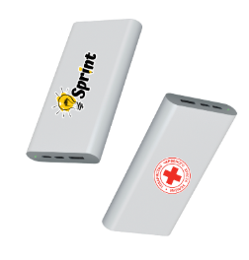 | у разі повної відповідності тех.завданню потрібно вказати " Відповідно ТЗ", у разі відмінностей - прописати їх | фото обов'язкове | 20 |  | 0.00
2 | Павербанк Life skills | Ємність: 20000 mAh Потужність: від 18 Вт Колір корпусу: білий Нанесення логотипу:УФ друк згідно візуалізації | 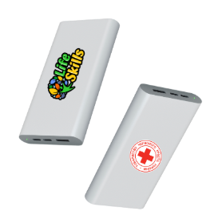 | у разі повної відповідності тех.завданню потрібно вказати " Відповідно ТЗ", у разі відмінностей - прописати їх | фото обов'язкове | 20 |  | 0.00
3 | Павербанк YABC | Ємність: 20000 mAh Потужність: від 18 Вт Колір корпусу: білий Нанесення логотипу:УФ друк згідно візуалізації | 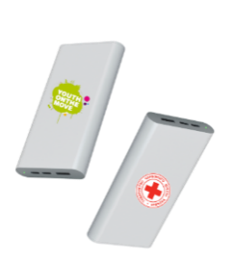 | у разі повної відповідності тех.завданню потрібно вказати " Відповідно ТЗ", у разі відмінностей - прописати їх | фото обов'язкове | 10 |  | 0.00
4 | Павербанк Сonflict management | Ємність: 20000 mAh Потужність: від 18 Вт Колір корпусу: білий Нанесення логотипу:УФ друк згідно візуалізації | 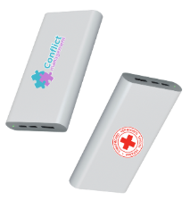 | у разі повної відповідності тех.завданню потрібно вказати " Відповідно ТЗ", у разі відмінностей - прописати їх | фото обов'язкове | 20 |  | 0.00
5 | Термогорнятко Сonflict management | Матеріал виробу: Нержавіюча сталь. Колір: білий Об’єм мл : 300-400 мл Нанесення: УФ друк, згідно візуалізації Подвійні стінки. Брендування: з двох сторін згідно візуалізації |  | у разі повної відповідності тех.завданню потрібно вказати " Відповідно ТЗ", у разі відмінностей - прописати їх | живий зразок та фото | 60 |  | 0.00
6 | Ручка Sprint | Матеріал: Металевий корпус Додатково: З кліпом, металеві елементи срібного кольору Колір: Білий Ампула:синього кольору Нанесення: згідно візуалізації | 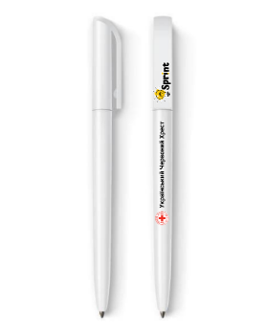 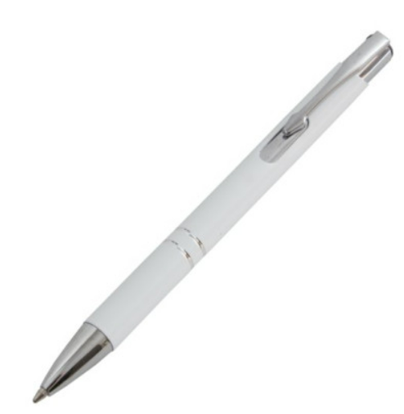 | у разі повної відповідності тех.завданню потрібно вказати " Відповідно ТЗ", у разі відмінностей - прописати їх | фото обов'язкове | 100 |  | 0.00
7 | Ручка Life Skills | Матеріал: Металевий корпус Додатково: З кліпом, металеві елементи срібного кольору Колір: Білий Ампула:синього кольору Нанесення: згідно візуалізації | 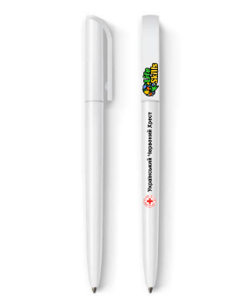 | у разі повної відповідності тех.завданню потрібно вказати " Відповідно ТЗ", у разі відмінностей - прописати їх | фото обов'язкове | 100 |  | 0.00
8 | Ручка YABC | Матеріал: Металевий корпус Додатково: З кліпом, металеві елементи срібного кольору Колір: Білий Ампула:синього кольору Нанесення: згідно візуалізації | 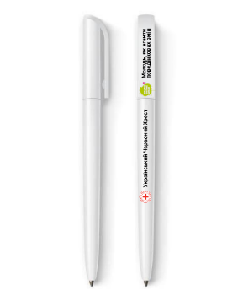 | у разі повної відповідності тех.завданню потрібно вказати " Відповідно ТЗ", у разі відмінностей - прописати їх | фото обов'язкове | 100 |  | 0.00
9 | Ручка Conflict Management | Матеріал: Металевий корпус Додатково: З кліпом, металеві елементи срібного кольору Колір: Білий Ампула:синього кольору Нанесення: згідно візуалізації | 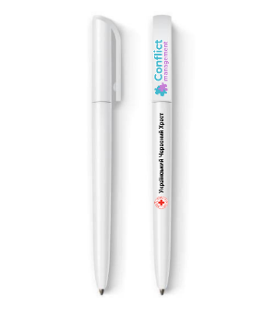 | у разі повної відповідності тех.завданню потрібно вказати " Відповідно ТЗ", у разі відмінностей - прописати їх | фото обов'язкове | 100 |  | 0.00
Всього вартість пропозиції по ЛОТ №2, грн* |  |  |  |  |  |  | 0.00
ЛОТ №3
1 | Брелок SPRINT | • Тип виробу: брелок з кількома підвісами. • Матеріал підвісів: акрил (3 мм) • Метод нанесення: повноколірний друк (УФ-друк). • Форма підвісів: індивідуальна висічка за контуром макета. • Кільце: металеве кільце з ланцюжком, сріблястого кольору. (30 мм - діаметр) • Кріплення: кожен підвіс прикріплений до кільця через металеві ланцюжки однакової довжини. • Склад брелка Центральний підвіс Форма: круглий. Діаметр: 35 мм. Дизайн: логотип Товариства Червоного Хреста України. Матеріал: акрил прозорий + друкований шар. Боковий підвіс 1 Форма: квадрат зі скругленими кутами. Розмір: 40×40 мм. Дизайн: напис «Sprint» + пазл-іконка. Колір: відповідно до макета (бірюзовий + фіолетовий). Боковий підвіс 2 Форма: нестандартна хвиляста табличка. Розмір: приблизно 55×30 мм. Дизайн: текст «Гуманістична освіта: через дії формуємо свідому молодь» у червоній рамці. Колір: червоний + білий. | 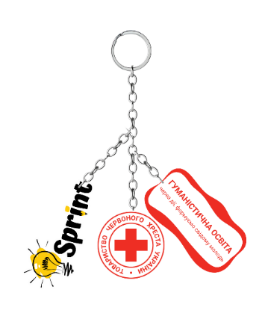 | у разі повної відповідності тех.завданню потрібно вказати " Відповідно ТЗ", у разі відмінностей - прописати їх | фото схожого виробу | 50 |  | 0.00
2 | Брелок Life Skills | • Тип виробу: брелок з кількома підвісами. • Матеріал підвісів: акрил (3 мм) • Метод нанесення: повноколірний друк (УФ-друк). • Форма підвісів: індивідуальна висічка за контуром макета. • Кільце: металеве кільце з ланцюжком, сріблястого кольору. (30 мм - діаметр) • Кріплення: кожен підвіс прикріплений до кільця через металеві ланцюжки однакової довжини. • Склад брелка Центральний підвіс Форма: круглий. Діаметр: 35 мм. Дизайн: логотип Товариства Червоного Хреста України. Матеріал: акрил прозорий + друкований шар. Боковий підвіс 1 Форма: квадрат зі скругленими кутами. Розмір: 40×40 мм. Дизайн: напис «Life Skills» + пазл-іконка. Колір: відповідно до макета (бірюзовий + фіолетовий). Боковий підвіс 2 Форма: нестандартна хвиляста табличка. Розмір: приблизно 55×30 мм. Дизайн: текст «Гуманістична освіта: через дії формуємо свідому молодь» у червоній рамці. Колір: червоний + білий. | 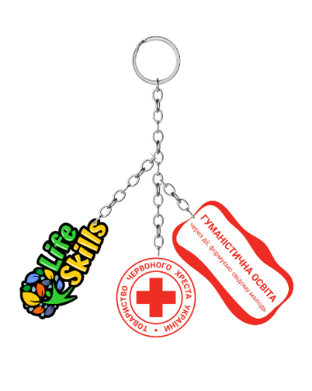 | у разі повної відповідності тех.завданню потрібно вказати " Відповідно ТЗ", у разі відмінностей - прописати їх | фото схожого виробу | 50 |  | 0.00
3 | Брелок YABC | • Тип виробу: брелок з кількома підвісами. • Матеріал підвісів: акрил (3 мм) • Метод нанесення: повноколірний друк (УФ-друк). • Форма підвісів: індивідуальна висічка за контуром макета. • Кільце: металеве кільце з ланцюжком, сріблястого кольору. (30 мм - діаметр) • Кріплення: кожен підвіс прикріплений до кільця через металеві ланцюжки однакової довжини. • Склад брелка Центральний підвіс Форма: круглий. Діаметр: 35 мм. Дизайн: логотип Товариства Червоного Хреста України. Матеріал: акрил прозорий + друкований шар. Боковий підвіс 1 Форма: квадрат зі скругленими кутами. Розмір: 40×40 мм. Дизайн: напис «YOUTH ON THE MOVE» + пазл-іконка. Колір: відповідно до макета (бірюзовий + фіолетовий). Боковий підвіс 2 Форма: нестандартна хвиляста табличка. Розмір: приблизно 55×30 мм. Дизайн: текст «Гуманістична освіта: через дії формуємо свідому молодь» у червоній рамці. Колір: червоний + білий. | 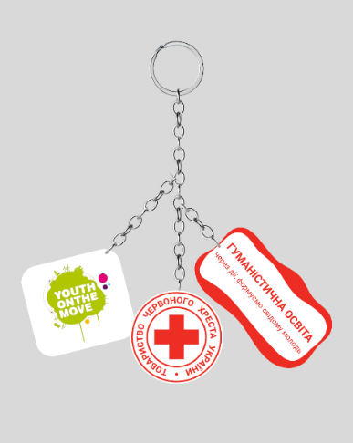 | у разі повної відповідності тех.завданню потрібно вказати " Відповідно ТЗ", у разі відмінностей - прописати їх | фото схожого виробу | 50 |  | 0.00
4 | Брелок Conflict management | • Тип виробу: брелок з кількома підвісами. • Матеріал підвісів: акрил (3 мм) • Метод нанесення: повноколірний друк (УФ-друк). • Форма підвісів: індивідуальна висічка за контуром макета. • Кільце: металеве кільце з ланцюжком, сріблястого кольору. (30 мм - діаметр) • Кріплення: кожен підвіс прикріплений до кільця через металеві ланцюжки однакової довжини. • Склад брелка Центральний підвіс Форма: круглий. Діаметр: 35 мм. Дизайн: логотип Товариства Червоного Хреста України. Матеріал: акрил прозорий + друкований шар. Боковий підвіс 1 Форма: квадрат зі скругленими кутами. Розмір: 40×40 мм. Дизайн: напис «Conflict management» + пазл-іконка. Колір: відповідно до макета (бірюзовий + фіолетовий). Боковий підвіс 2 Форма: нестандартна хвиляста табличка. Розмір: приблизно 55×30 мм. Дизайн: текст «Гуманістична освіта: через дії формуємо свідому молодь» у червоній рамці. Колір: червоний + білий. | 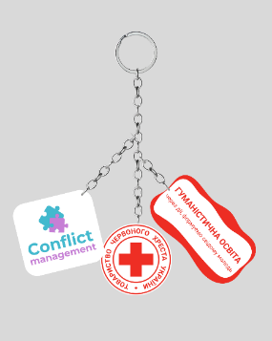 | у разі повної відповідності тех.завданню потрібно вказати " Відповідно ТЗ", у разі відмінностей - прописати їх | фото схожого виробу | 50 |  | 0.00
5 | Пін (значок) SPRINT | Розміри: 40х20 мм Технологія: друк на оракалі з подальшою заливкою смолою. Кріплення: метелик (1 або 2 шт). Нанесення логотипу: відповідно до візуалізації |  | у разі повної відповідності тех.завданню потрібно вказати " Відповідно ТЗ", у разі відмінностей - прописати їх | фото схожого виробу | 50 |  | 0.00
6 | Пін (значок) Life Skills | Розміри: 40х20 мм Технологія: друк на оракалі з подальшою заливкою смолою. Кріплення: метелик (1 або 2 шт). Нанесення логотипу: відповідно до візуалізації |  | у разі повної відповідності тех.завданню потрібно вказати " Відповідно ТЗ", у разі відмінностей - прописати їх | фото схожого виробу | 50 |  | 0.00
7 | Пін (значок) YABC | Розміри: 40х20 мм Технологія: друк на оракалі з подальшою заливкою смолою. Кріплення: метелик (1 або 2 шт). Нанесення логотипу: відповідно до візуалізації | 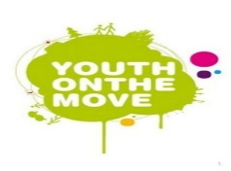 | у разі повної відповідності тех.завданню потрібно вказати " Відповідно ТЗ", у разі відмінностей - прописати їх | фото схожого виробу | 50 |  | 0.00
8 | Пін (значок) Conflict Management | Розміри: 40х20 мм Технологія: друк на оракалі з подальшою заливкою смолою. Кріплення: метелик (1 або 2 шт). Нанесення логотипу: відповідно до візуалізації |  | у разі повної відповідності тех.завданню потрібно вказати " Відповідно ТЗ", у разі відмінностей - прописати їх | фото схожого виробу | 50 |  | 0.00
Всього вартість пропозиції по ЛОТ №3, грн* |  |  |  |  |  |  | 0.00
* Товариство Червоного Хреста України є громадською неприбутковою організацією і просить надати максимальні знижки на товар, вказаний у ціновій пропозиції.
** Закупівля здійснюється окремими лотами.

Примітка: вартість одиниці продукції та загальну вартість пропозиції потрібно заповнювати у гривнях, зазначаючи цифрове значення, яке має не більше двох знаків після коми.
Ми погоджуємось, що всі витрати, пов’язані з пакуванням, доставкою товару, завантажувально-розвантажувальними роботами, здійснюються за рахунок Постачальника за наданою адресою.
Ми погоджуємося та ознайомлені з умовами типового Договору ТЧХУ (Додаток №3 до Запиту).
Ми погоджуємося з умовами, що Замовник має право розділити дану закупівлю між декількома постачальниками за умови наявності більш вигідних умов на різні позиції.
Ми погоджуємося з умовами, що Ви можете відхилити нашу чи всі надані пропозиції, та розуміємо, що Ви не обмежені у прийнятті будь-якої іншої пропозиції з більш вигідними для Вас умовами.
Ми погоджуємось зафіксувати цінову пропозицію протягом 90 календарних днів з моменту подачі
Подаючи свою пропозицію ми підтверджуємо повну комплектацію та відповідність умовам зазначеним в Запиті.
Учасники повинні надсилати цінові пропозиції з підписом і печаткою (за наявності)

 |  |  | Керівник організації/ФОП:____________________________ ( ____________________)
 |  |  | МП підпис ПІБ

